Hoja1
2024-02-22

LA PAZ 28 - HAEDO 4460-2005
BUENOS AIRES luquearti@gmail.com
____________________________________________________________________________________
"Bisagras FICHAS”
“Para Herrero"
"Reversibles"
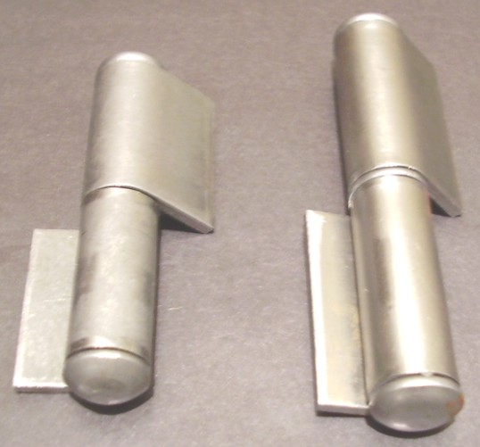

COD. | DESCRIPCION | PRECIO
B-522 | Bisagra FICHA 80x20 | $ 229.27
B-525 | Bisagra FICHA 60x9 | $ 300.00
B-526 | Bisagra FICHA 80x9 | $ 280.51
B-529 | Bisagra FICHA 80x33 | $ 342.12

Envase: Bolsa X 24

N

